상품제안서
고급젤마우스패드 | 상품코드: S02322

 |  |  |  |  |  |  | 02-713-8555 | www.synergygift.co.kr
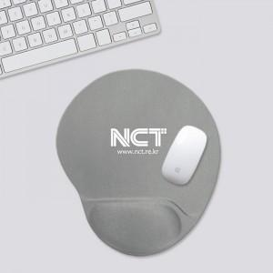

【상세/제작정보】 | <p>※ 풀칼라인쇄 별도 문의 바랍니다.(제작기간 약 4~5주+a 소요)</p>

【인쇄/포장옵션】 | 실크 / 포장지포장

【공급단가】 | 수량 | 100~ | 300~ | 500~ | 1,000~ | 3,000~
*VAT별도 | 단가 | 6,070원 | 5,850원 | 5,620원 | 5,400원 | 5,260원

【상품 URL】 | https://www.synergygift.co.kr:443/src/goods_detail.php?gdno=4695

